2p
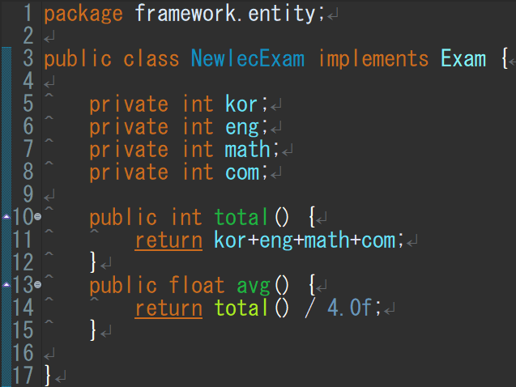
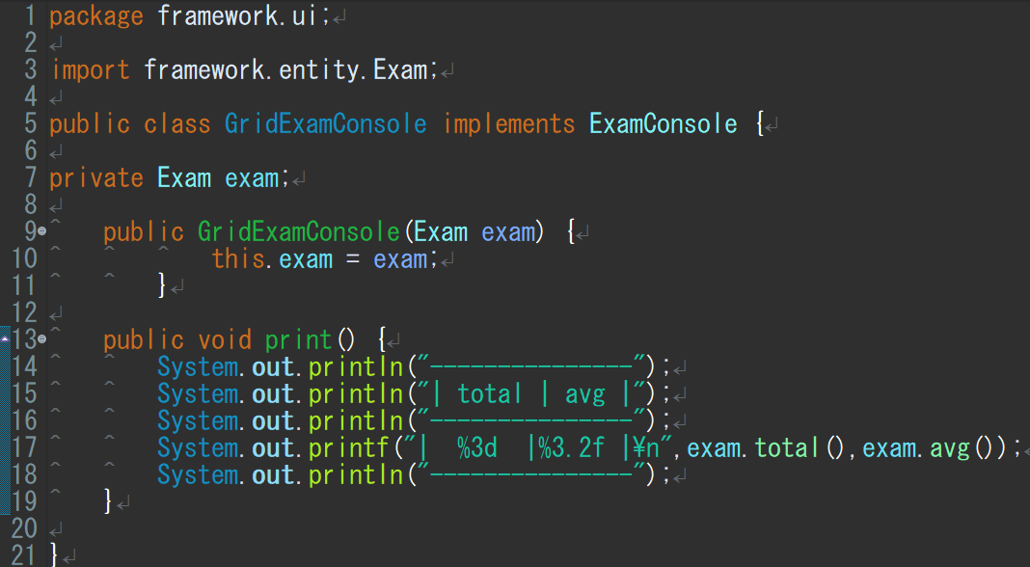
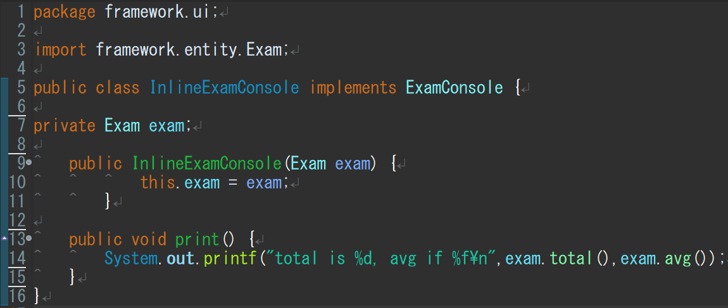
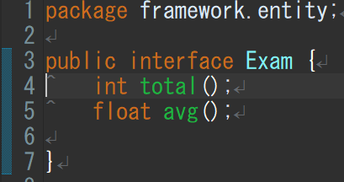
스프링 사용 안한 예 소스 분석

● | 스프링 사용 안하고 한번 부품 조립해보기
 | 토탈과 평균 구하기 소스
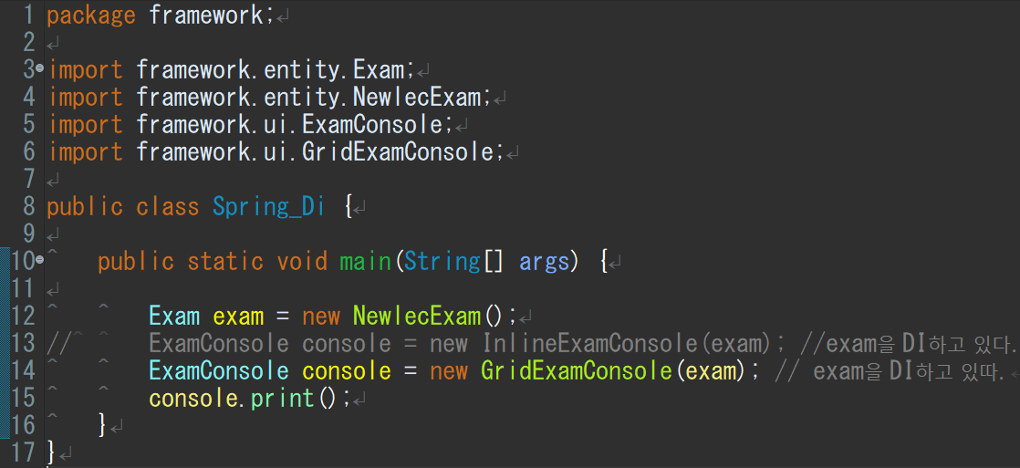
이것들을 임포트해서 사용
exam이란 객체를
InlineExamConsole에 끼울지 GridExamConsole에 끼울지
스프링을 쓰면 어디에 끼울지를 스프링이 자동 수정해준다.

